看板的显示
显示屏显示界面和实施的业务需求和弊端。
1.方案的需求：该方案需求增加显示屏，门槛，轮眉，防擦条，各需要2块显示屏，共6个，增加预排序扫描电脑，原计划是放一台电脑和一台打印机，需要新增排序电脑3个。 2.方案问题：门槛预排序的电脑要开2个界面（左、右），轮眉和防擦条的预排序电脑要开4个界面（前左，前右，后左，后右），操作员工看一个排序信息取一个产品实际操作安排是否会合理，需要物流工程师评估。 3.另外的方案是等待一定的排序数据，打印排序单（4个、8个、16个），依据排序单进行配料，门槛装配扫描。这个主要看生产节拍。
H52产线
门槛左
门槛右
排序单号
物料号
物料描述
VIN号
客户物料号
H50产线

门槛左

门槛右

界面显示
轮眉前左
轮眉前右

轮眉后左
轮眉后右

轮眉前左
轮眉前左
轮眉后左
轮眉后左

Sheet1
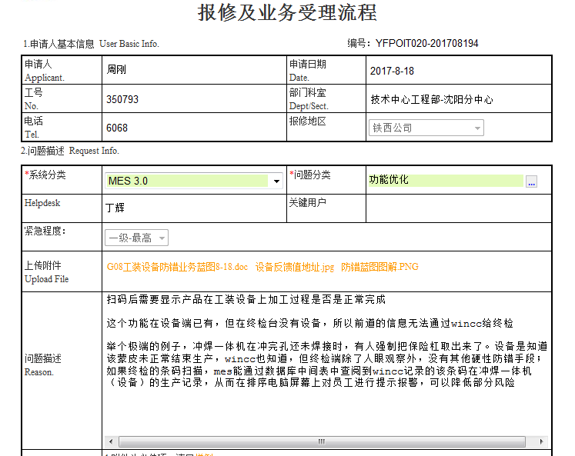

GP12时弹出提示生产设备加工是否加工完成，点不通过不进行生产汇报，点强制通过进行生产汇报，正常通过，显示设备都完成的描述—9月15日。

